公開用シート
地方公営企業の抜本的な改革等の取組状況（平成28年3月31日現在）

団体名 |  |  |  | 事業名 |  | 公営企業の名称

色麻町 |  |  |  | 水道事業 |  | 色麻町水道事業

実施状況

 | 抜本的な改革の取組状況 |  |  |  |  |  |  |  |  | 現行の経営 体制を継続

 | 事業廃止 | 民営化・ 民間譲渡 | 地方独立 行政法人化 | 広域化・ 広域連携 | PFI |  | 指定管理者 制度 |  | 包括的 民間委託

 |  |  |  |  |  |  |  |  |  | ○

現行の経営体制・手法を継続する理由、今後の方向性

 | （現行の経営体制・手法を継続する理由） |  |  |  |  |  |  | （今後の経営改革の方向性等）
 | 現行の体制で、健全な運営が行えているため。 |  |  |  |  |  |  | 配水管の更新が今後の課題である。通常、更新を実施するには多額の費用がかかるが、当町では以前より「特定防衛施設周辺整備調整交付金」いわゆる交付金を利用し更新を行ってきた為、町負担が軽減され水道料金を算出する際に安価で供給することができた。今後も交付金を活用しながら、健全な運営を目指す。

作成要領
【作成要領】 |  | 本ファイルにより、ホームページに掲載します。 次の【手順①～⑦】により、作業をお願いします。

【手順①】 事業ごとに作成した、「調査票.xlsx」ファイルの「公開用シート」を開き、全体をコピーする。
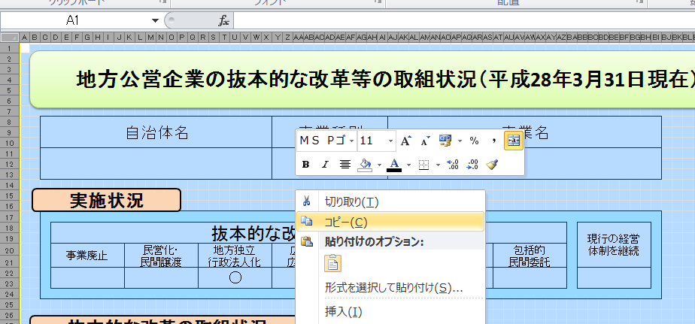

【手順②】 「【団体名（公営企業の名称）】公開用.xlsx」（本ファイル）の「公開用シート」に貼り付ける。

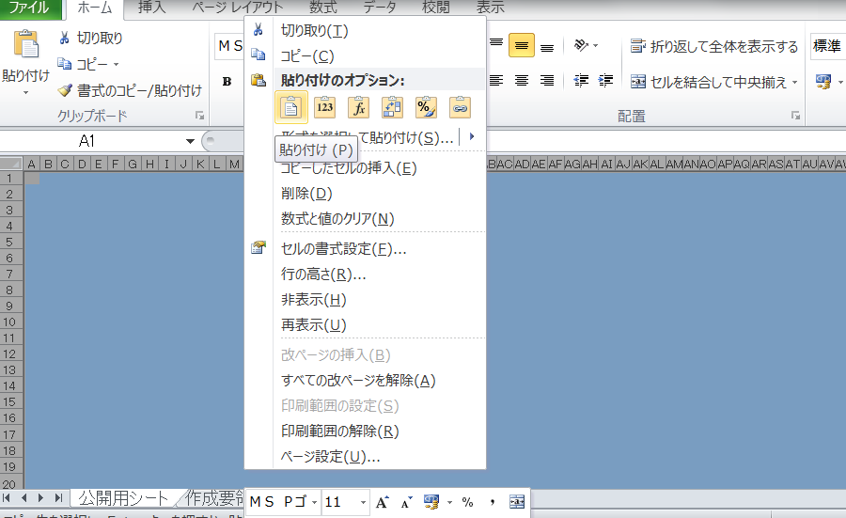

【手順③】 公開用シートに貼り付けたデータについて、再度、全体をコピーする。

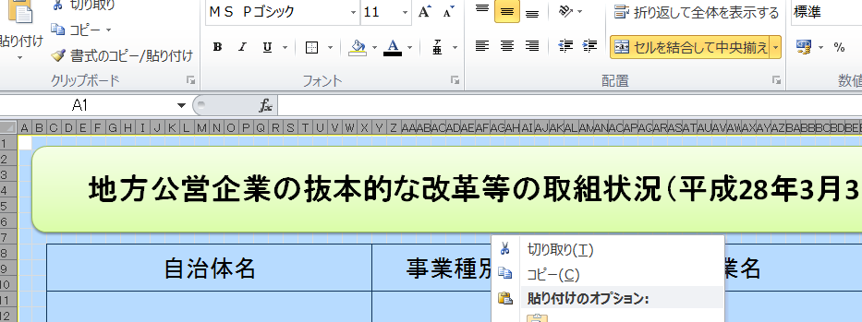

【手順④】 コピーしたデータを、「形式を選択して貼り付け」→「値を貼り付け」で、そのまま貼り付ける。
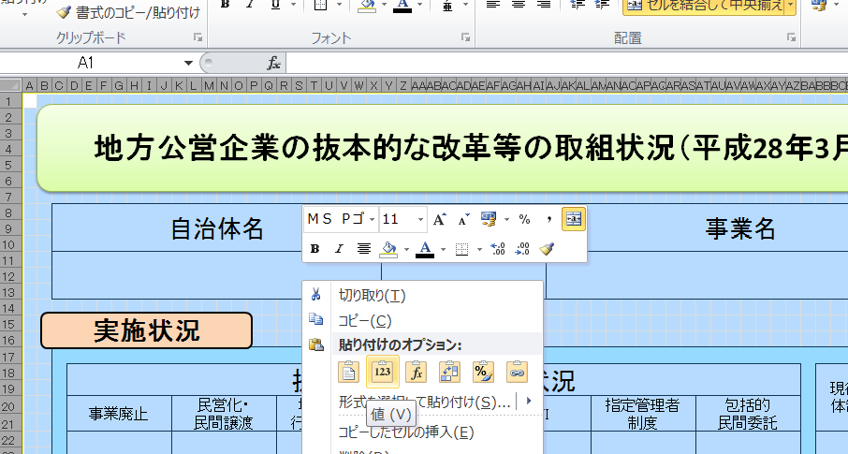

【手順⑤】 「黒塗りつぶし」となっている「行」を、全て削除する。
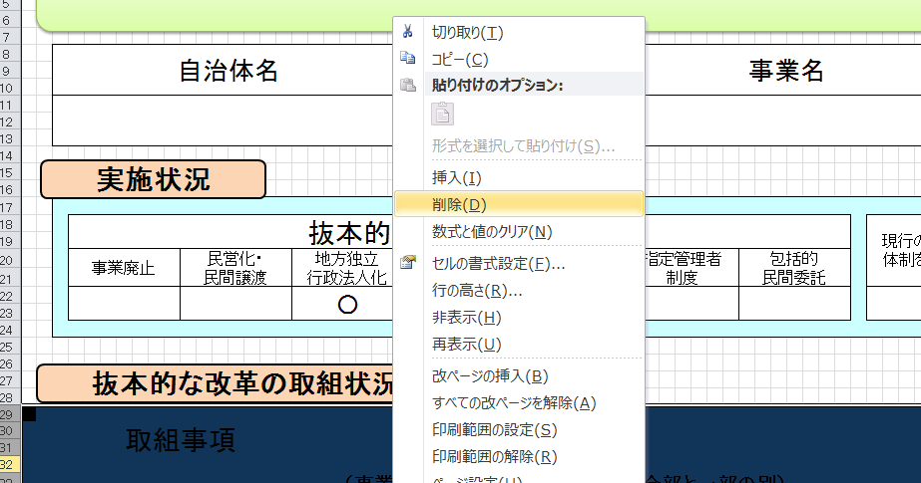

【手順⑥】 セル内に回答が収まらない場合には、適宜、該当行の幅変更を行う。

【手順⑦】 本ファイルの、「作成要領」から「（例３）０項目」までの４つのシートを削除する。

 | 以上です。

（例１）１項目
地方公営企業の抜本的な改革等の取組状況（平成28年3月31日現在）

団体名 |  |  |  |  |  | 事業名 |  | 公営企業の名称

実施状況

 | 抜本的な改革の取組状況 |  |  |  |  |  |  |  |  |  |  | 現行の経営 体制を継続

 | 事業廃止 | 民営化・ 民間譲渡 |  | 地方独立 行政法人化 |  | 広域化・ 広域連携 | PFI |  | 指定管理者 制度 | 包括的 民間委託

 |  | ○

抜本的な改革の取組状況

 | 取組事項 |  |  | 民営化・民間譲渡

 |  |  |  |  | （事業の概要） |  |  |  | （全部と一部の別） |  |  |  | （実施（予定）時期）
 | 実施済 |  | ○ |  |  |  |  |  | 全部民営化・ 全部民間譲渡 |  | 一部民営化・ 一部民間譲渡 |  | 平成

 | 実施予定
 |  |  |  |  |  |  |  |  |  |  |  |  | 年 | 月 | 日

 |  |  |  |  | （事業の概要） |  |  |  | （検討状況・課題）
 | 検討中

その他の民間活用の取組状況
 |  |  |  |  |  |  |  |  |  |  |  |  |  |  |  | ○

 |  |  |  |  | （事業の概要） |  |  |  | （取組の方式等） |  |  |  | （実施（予定）時期）
 | 実施済 |  | ○ |  |  |  |  |  |  |  |  |  | 平成

 | 実施予定
 |  |  |  |  |  |  |  |  |  |  |  |  | 年 | 月 | 日

 |  |  |  |  | （事業の概要） |  |  |  | （検討状況・課題）
 | 検討中

（例２）２項目
地方公営企業の抜本的な改革等の取組状況（平成28年3月31日現在）

団体名 |  |  |  |  |  | 事業名 |  | 公営企業の名称

実施状況

 | 抜本的な改革の取組状況 |  |  |  |  |  |  |  |  |  |  |  |  | 現行の経営 体制を継続

 | 事業廃止 | 民営化・ 民間譲渡 |  | 地方独立 行政法人化 |  | 広域化・ 広域連携 | PFI |  | 指定管理者 制度 |  | 包括的 民間委託

 |  |  |  |  |  | ○ | ○

抜本的な改革の取組状況

 | 取組事項 |  |  | 広域化・広域連携

 |  |  |  |  | （事業の概要） |  |  |  | （実施形態） |  |  |  |  |  | （実施（予定）時期）
 | 実施済 |  | ○ |  |  |  |  |  | 事業統合 | 経営の 一体化 |  | 運営の 一体化 | 施設の 共同化 |  | 平成

 |  |  |  |  |  |  |  |  | その他
 | 実施予定
 |  |  |  |  |  |  |  |  |  |  |  |  |  |  | 年 | 月 | 日

 |  |  |  |  | （事業の概要） |  |  |  | （検討状況・課題）
 | 検討中

 | 取組事項 |  |  | PFI

 |  |  |  |  | （事業の概要） |  |  |  | （方式） |  |  |  |  |  | （導入（予定）時期）
 | 実施済 |  | ○ |  |  |  |  |  | BTO方式 |  |  | 公共施設等運営権方式（コンセッション方式） |  |  | 平成

 |  |  |  |  |  |  |  |  | BOT方式

 |  |  |  |  |  |  |  |  | BOO方式
 |  |  |  |  |  |  |  |  |  |  |  | その他
 | 実施予定 |  |  |  |  |  |  |  | DB方式
 |  |  |  |  |  |  |  |  |  |  |  |  |  |  | 年 | 月 | 日
 |  |  |  |  |  |  |  |  | DBO方式

 |  |  |  |  | （事業の概要） |  |  |  | （検討状況・課題）
 | 検討中

その他の民間活用の取組状況
 |  |  |  |  |  |  |  |  |  |  |  |  |  |  |  |  |  | ○

 |  |  |  |  | （事業の概要） |  |  |  | （取組の方式等） |  |  |  |  |  | （実施（予定）時期）
 | 実施済 |  | ○ |  |  |  |  |  |  |  |  |  |  |  | 平成

 | 実施予定
 |  |  |  |  |  |  |  |  |  |  |  |  |  |  | 年 | 月 | 日

 |  |  |  |  | （事業の概要） |  |  |  | （検討状況・課題）
 | 検討中

（例３）０項目
地方公営企業の抜本的な改革等の取組状況（平成28年3月31日現在）

団体名 |  |  |  | 事業名 |  | 公営企業の名称

色麻町 |  |  |  | 水道事業 |  | 色麻町水道事業

実施状況

 | 抜本的な改革の取組状況 |  |  |  |  |  |  |  |  | 現行の経営 体制を継続

 | 事業廃止 | 民営化・ 民間譲渡 | 地方独立 行政法人化 | 広域化・ 広域連携 | PFI |  | 指定管理者 制度 |  | 包括的 民間委託

 |  |  |  |  |  |  |  |  |  | ○

現行の経営体制・手法を継続する理由、今後の方向性

 | （現行の経営体制・手法を継続する理由） |  |  |  |  |  |  | （今後の経営改革の方向性等）
 | 現行の体制で、健全な運営が行えているため。 |  |  |  |  |  |  | 配水管の更新が今後の課題である。更新を実施するには多額の費用がかかるが、以前より更新には「特定防衛施設周辺整備調整交付金」いわゆる交付金を利用し行ってきた為、町負担が少ないく水道料金を算出する際、安価で供給できた。今後も、交付金を利用しながら、健全な運営を行う。

